5.18
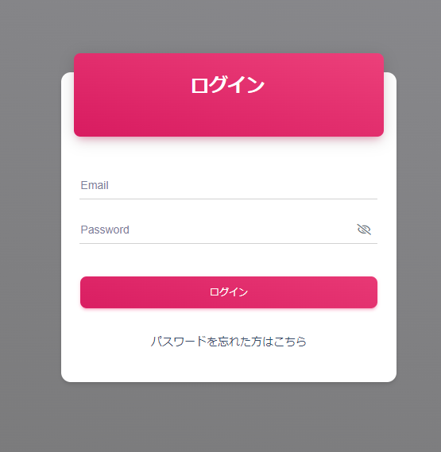
【労働者画面】
 | トップ画は検討

 | 「パスワードを忘れた方はこちら」
 | 「新規ご登録はこちら」←新規の登録入口が分かるように表示させたい。

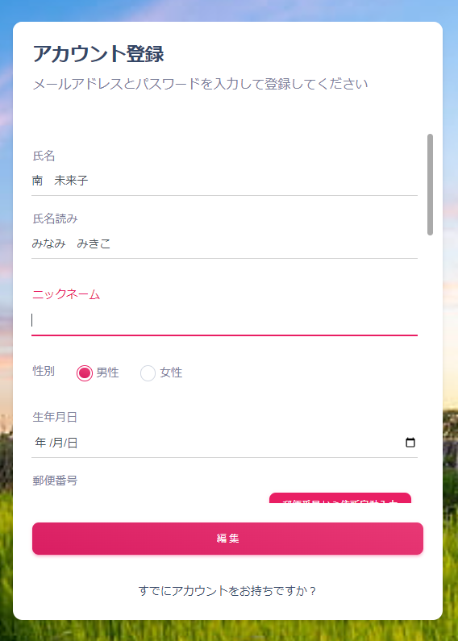

 |  |  | 氏名読みを 氏名（フリガナ）にして、カタカナ表記可能ですか？

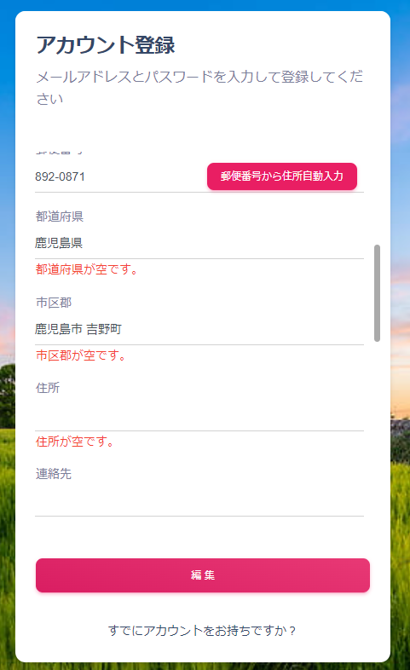

 |  | 市区群に町まで表示されるので、市区町村としてはどうでしょうか？

 |  | 編集は 登録 に文言変更が可能ですか？

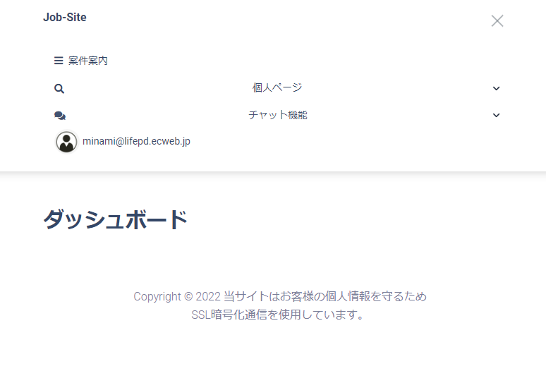
縮小
表示 |  |  |  | 画面サイズが全画面と縮小だと表示のされ方に変わりがあるのは普通ですか？

 |  |  |  | ダッシュボードに何が表示されるのか知りたい

全画面
表示

 |  |  |  |  |  |  | どんな風に表示されますか？
 |  |  |  |  |  |  | 【画像添付】などの文言は常に表示されるのか？
 |  |  |  |  |  |  | 要素が横並びに羅列される感じ？

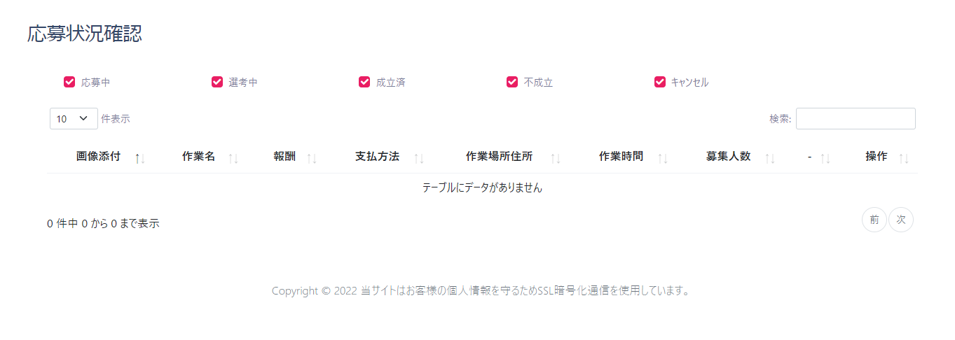

 |  |  |  |  |  |  | どんな風に表示されますか？
 |  |  |  |  |  |  | 【画像添付】などの文言は常に表示されるのか？
 |  |  |  |  |  |  | 要素が横並びに羅列される感じ？

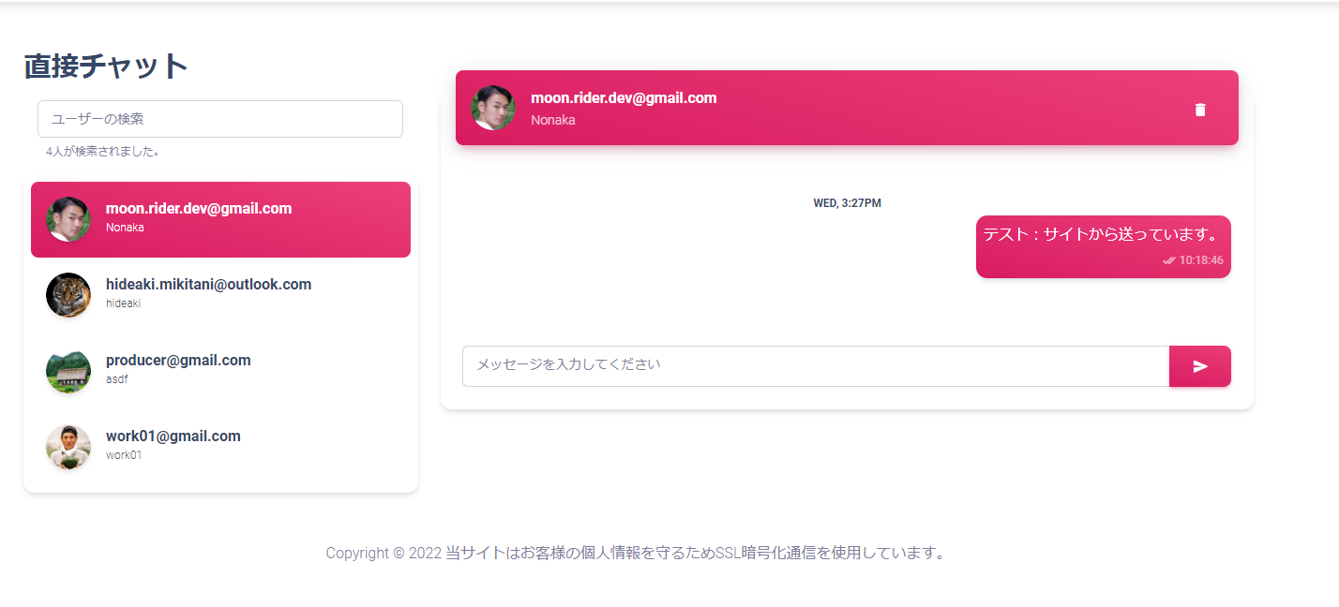
 |  |  |  |  | 直接チャットはお気に入り登録されている生産者のみ
 |  |  |  |  | 表示される仕様ですか？

 |  |  |  |  | 検索をかければ全ユーザーが出ますか？

 |  |  |  |  | 誰とでもチャットできる仕様は避けたいところです。

 |  |  |  |  | 日付・時刻の表示を日本語形式に変更お願いします。

 |  |  |  |  |  | どんな風に表示されますか？
 |  |  |  |  |  | 要素が横並びに羅列される感じ？

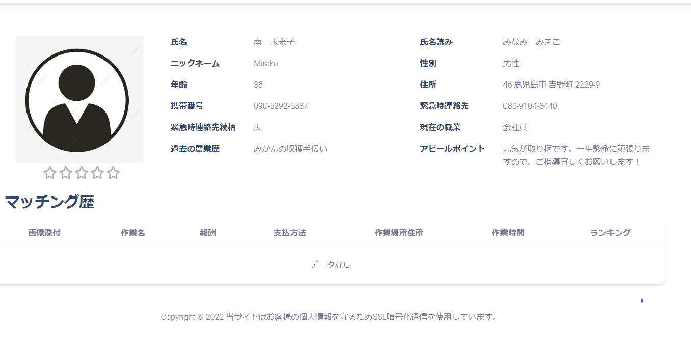

 |  |  |  |  |  | マッチング歴の表示のされかた
 |  |  |  |  |  | どんな風に表示されますか？
 |  |  |  |  |  | 要素が横並びに羅列される感じ？

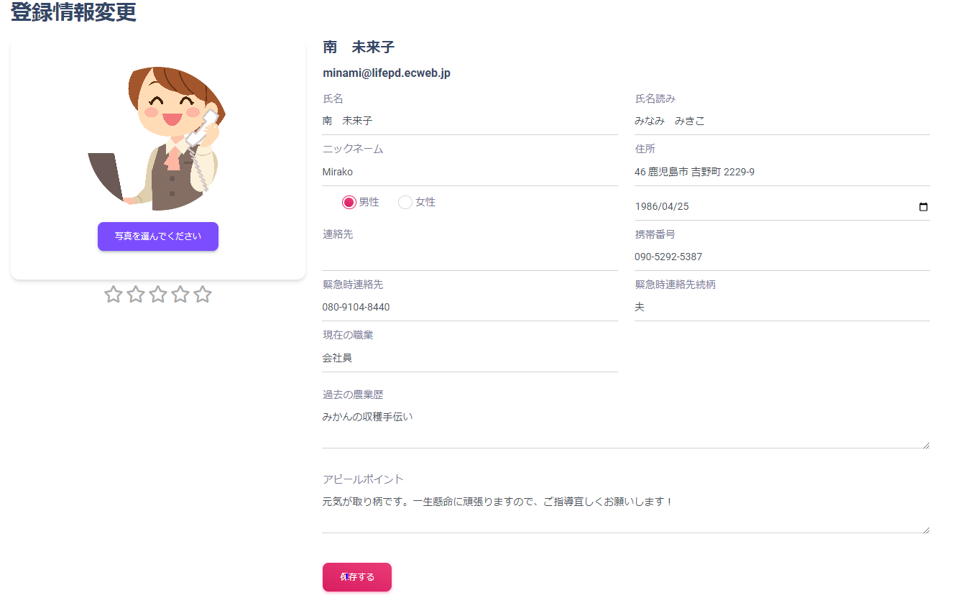

 |  |  |  |  |  | 氏名読みは氏名（フリガナ）へ
 |  |  |  |  |  | 住所表記を日本の表記へ 46×

 |  |  |  |  |  | 保存するを押しても更新されたかどうかわからない。
 |  |  |  |  |  | 「登録されました」などの文言をポップアップなどで表示できるのか？

フレームワーク反映
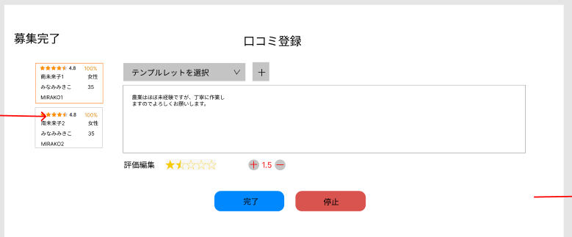
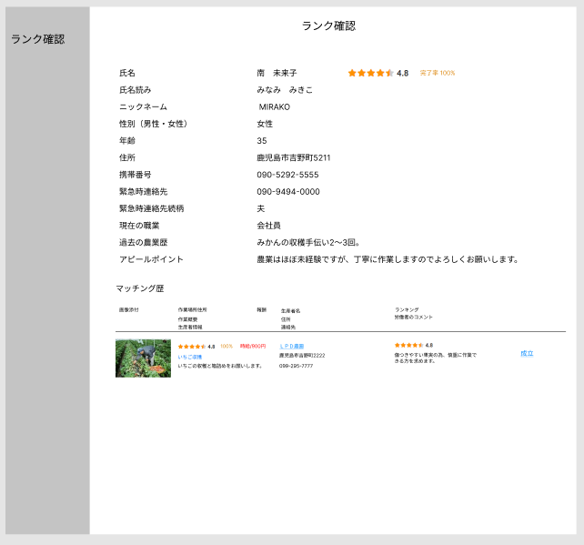
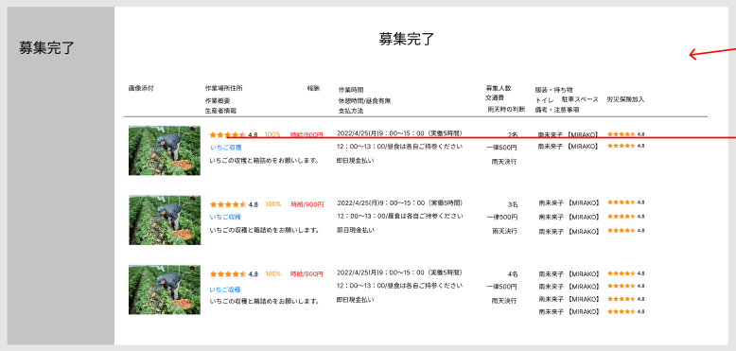
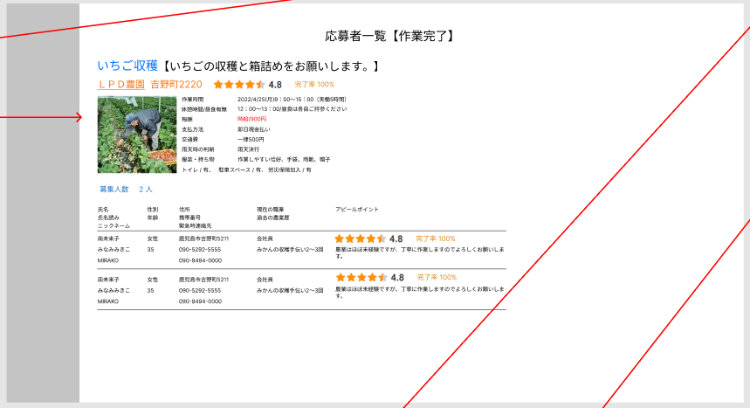
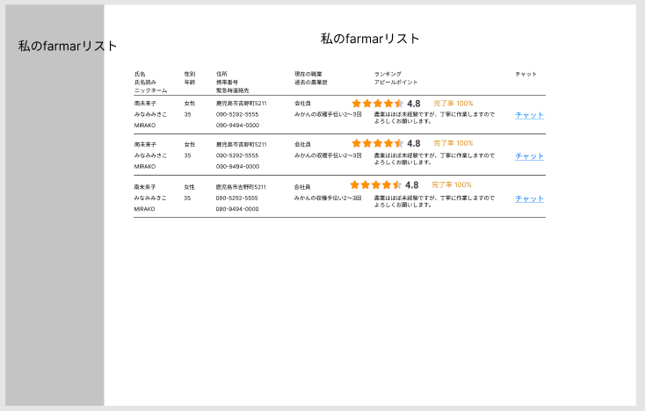
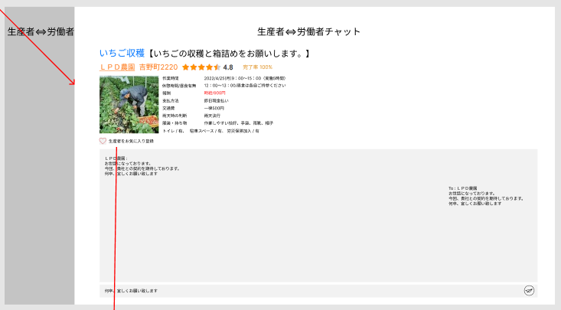
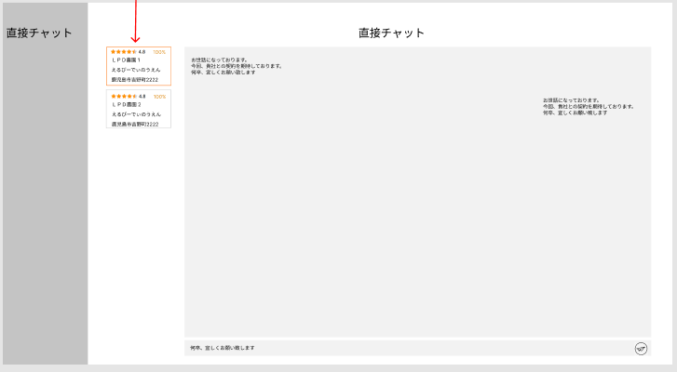
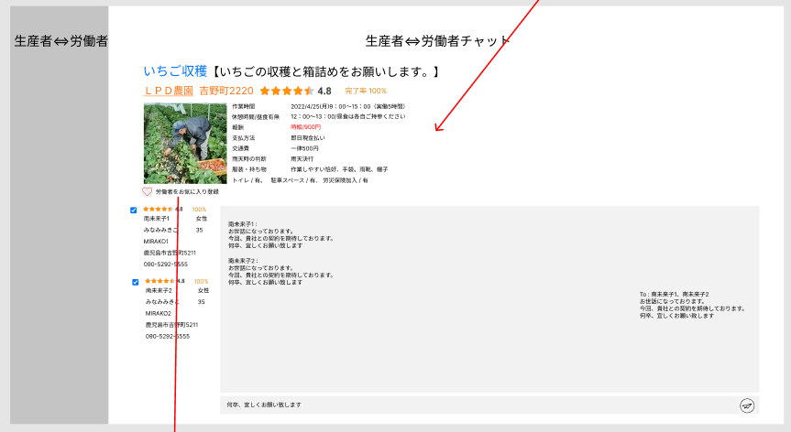
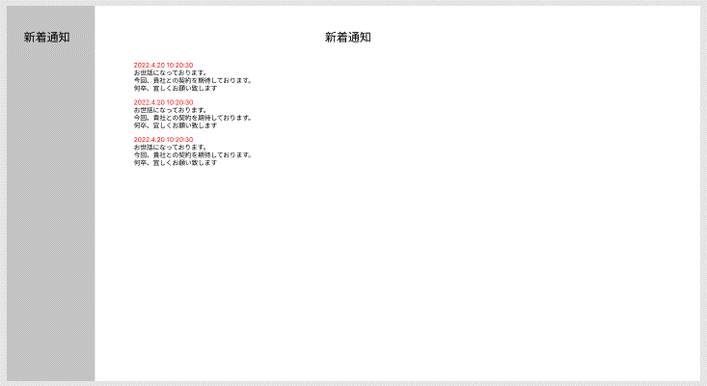
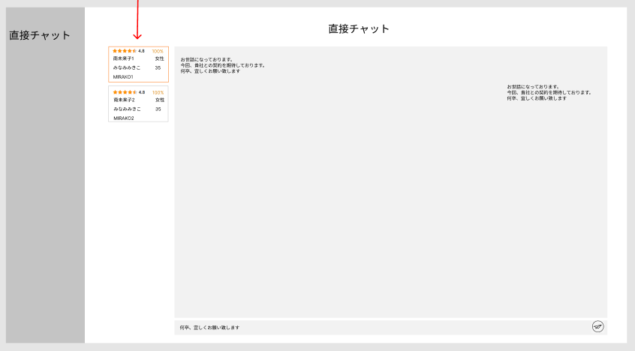
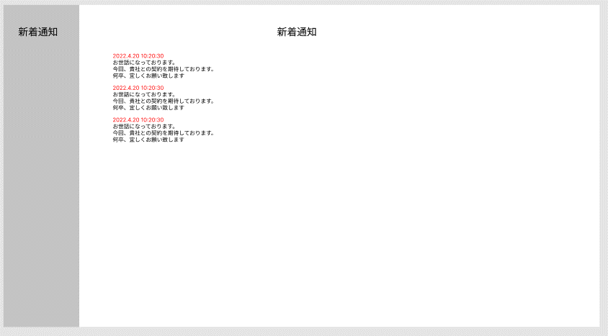
生産者 | 労働者

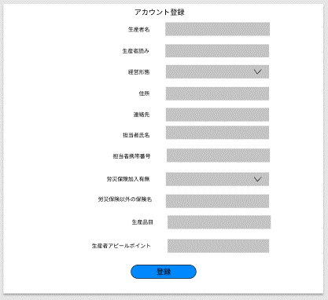
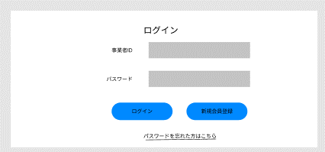
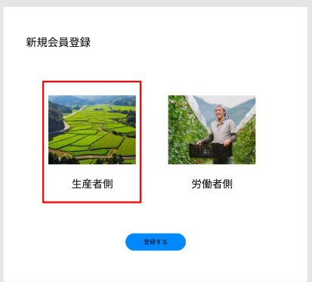
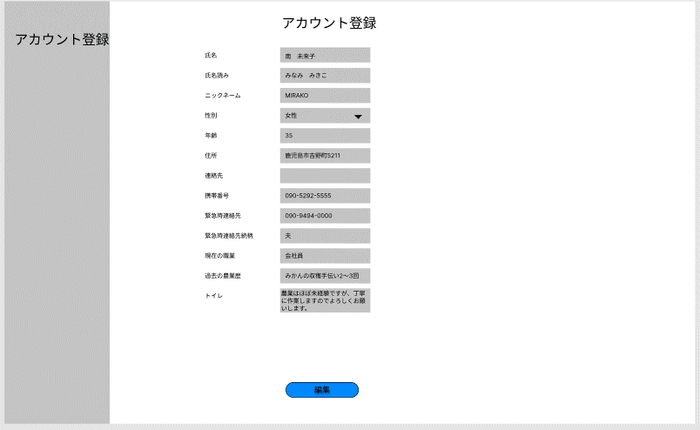
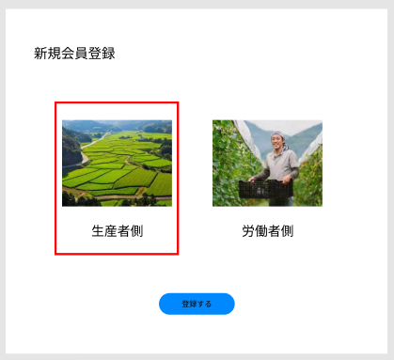
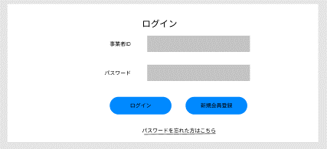

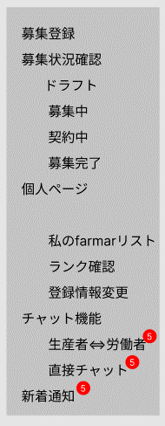
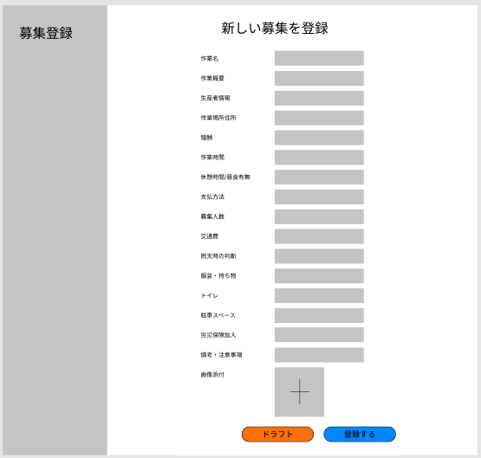

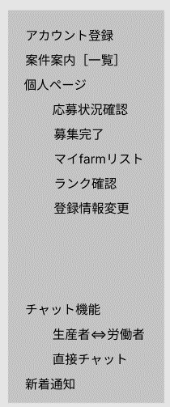
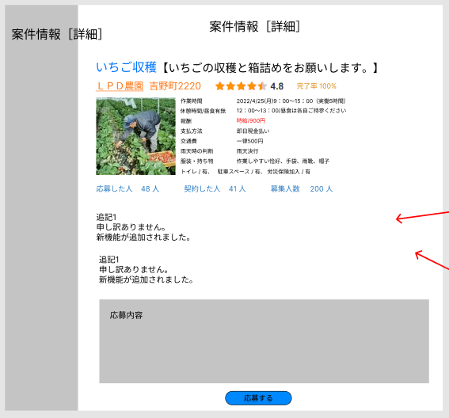
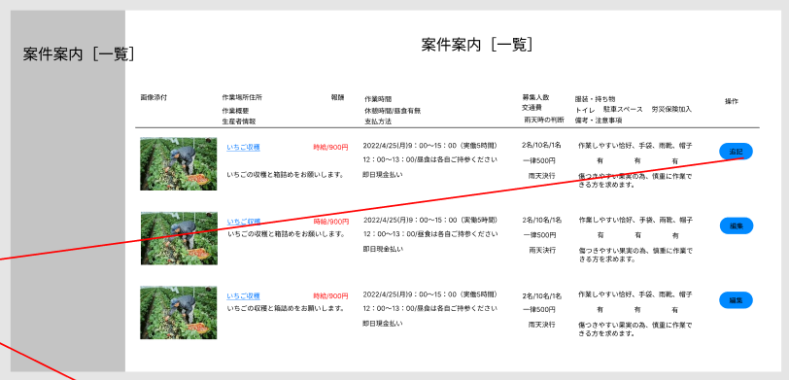

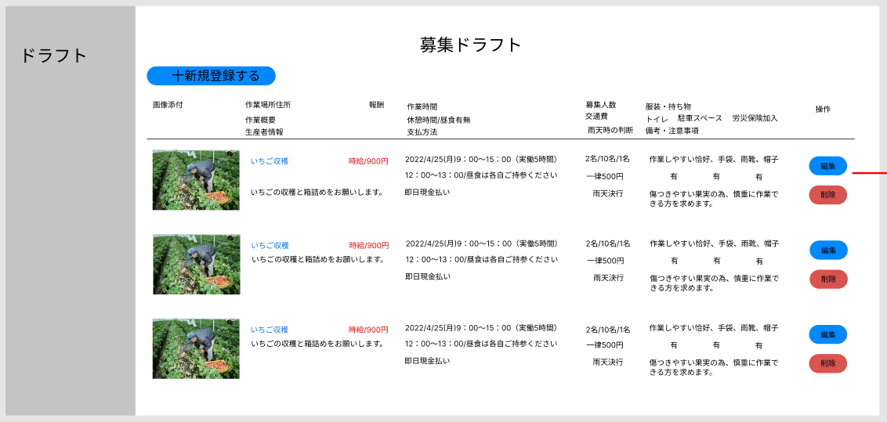
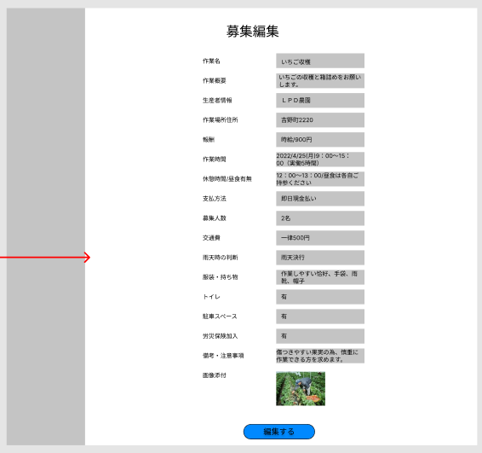

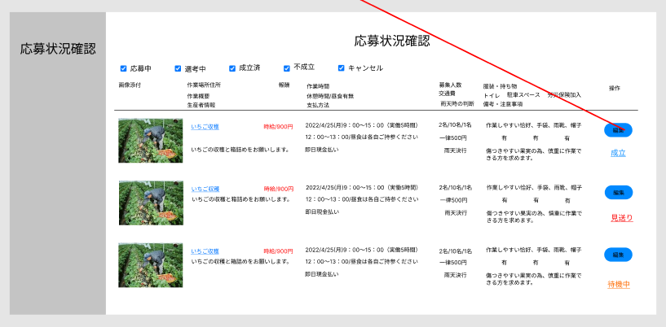

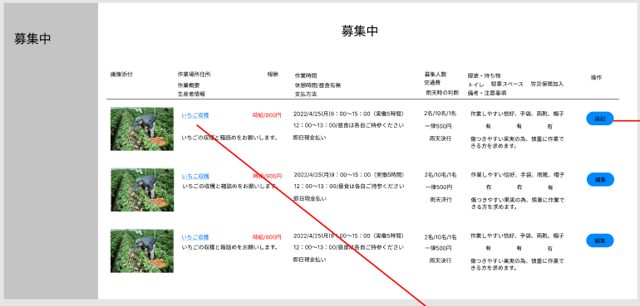
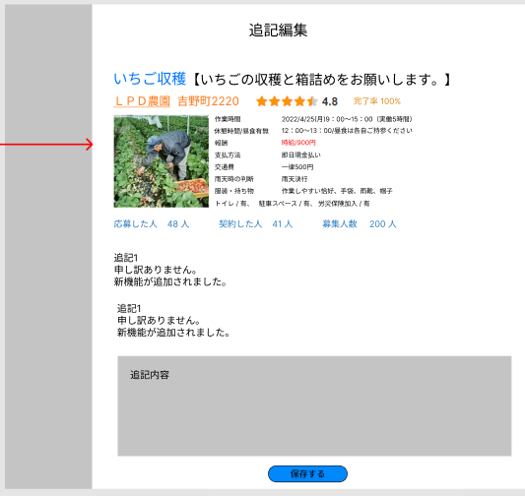

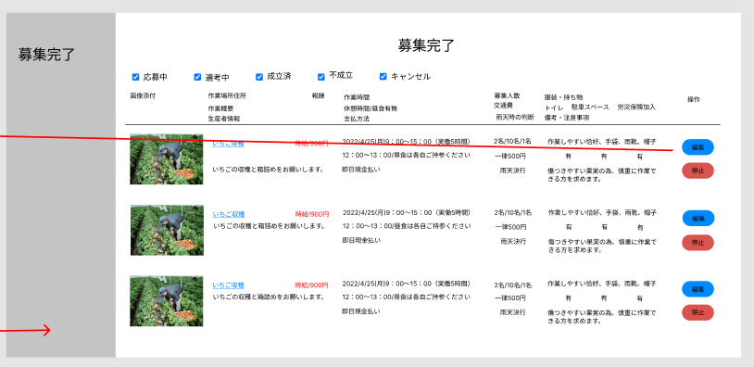
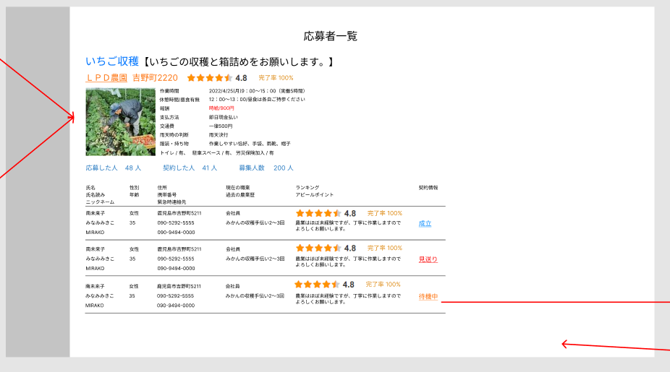

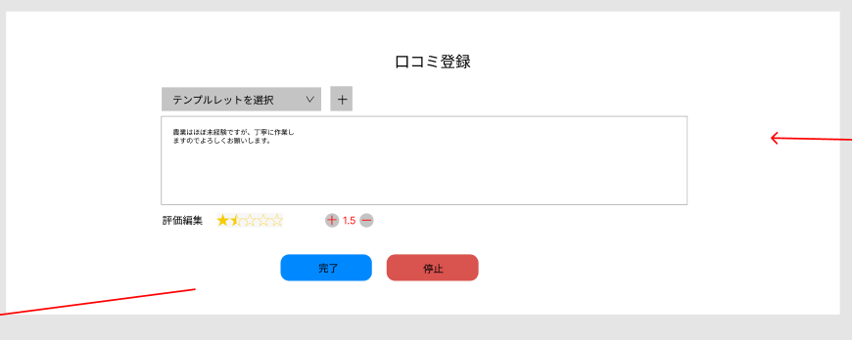

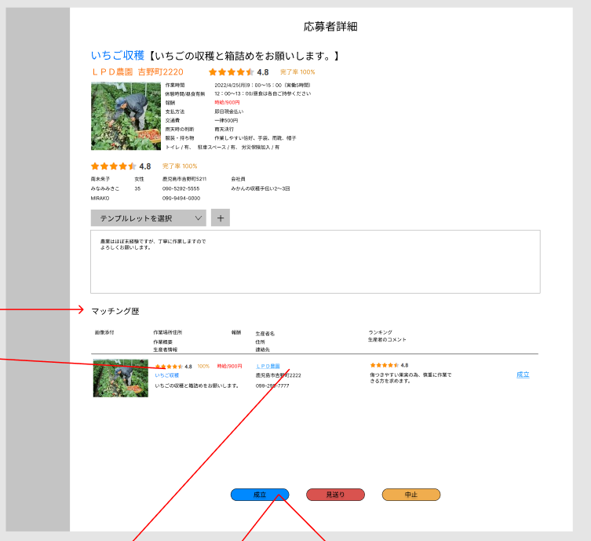

ここは不要ではないか？
この部分は募集内容です。

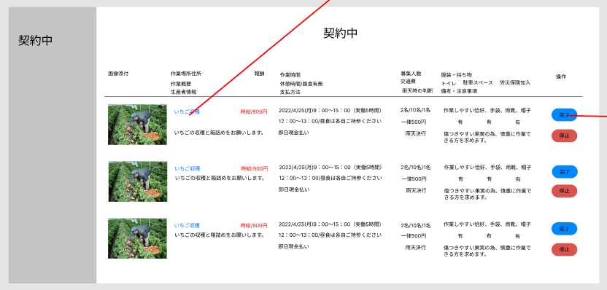

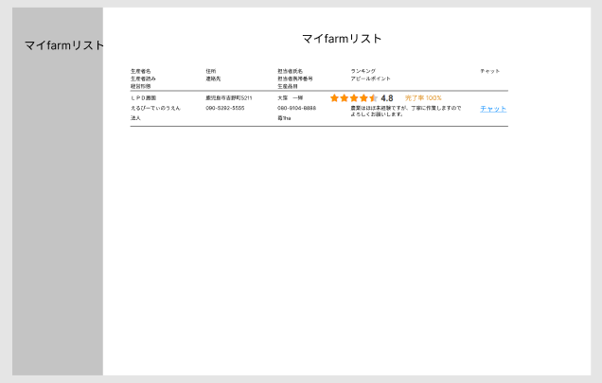

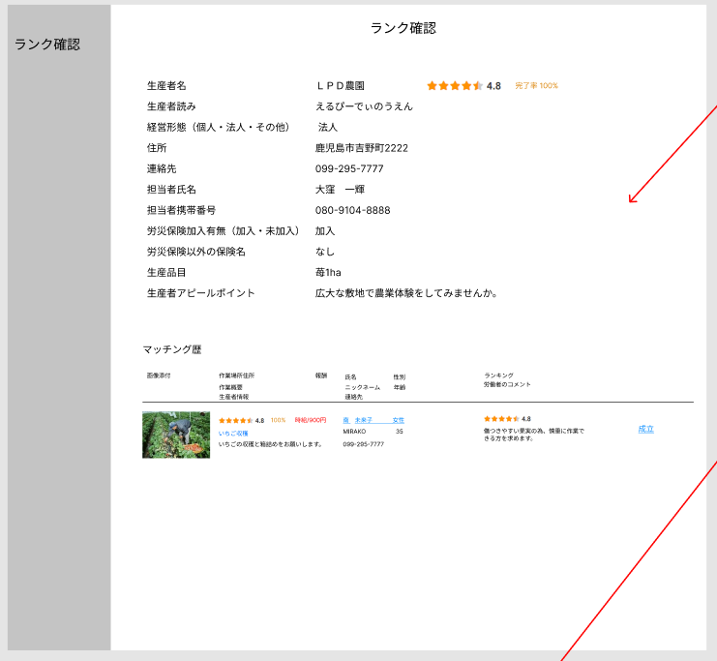

労働者側の参照
※個人情報は成立前は伏せたい

デモ配置
（生産者側） |  |  |  |  |  | （労働者側）

 | アカウント登録 |  |  |  |  | アカウント登録
 | 募集登録 |  |  |  |  | 案件案内［一覧］
 | 募集状況確認 |  |  |  |  | 案件情報［詳細］
 | 個人ページ |  |  |  |  | 個人ページ
 | チャット |  |  |  |  | チャット
 | 新着通知 |  |  |  |  | 新着通知
 |  |  |  |  |  | お気に入り登録-案件に対して
 |  |  |  |  |  | 絞り込み検索（市町村名・作業日）-案件に対して

 | ※（）書きは選択肢、それ以外は自由入力 |  |  |  |  | ※（）書きは選択肢、それ以外は自由入力
 | ☆要素 |  |  | ★デモ表示サンプル文書/説明文 |  | ☆要素 |  |  | ★デモ表示サンプル文書/説明文
 | アカウント登録 |  | ※編集・登録 |  |  | アカウント登録 |  | ※編集・登録
 |  | 生産者名 |  | ＬＰＤ農園 |  |  | 氏名 |  | 南 未来子
 |  | 生産者読み |  | えるぴーでぃのうえん |  |  | 氏名読み |  | みなみ みきこ
 |  | 経営形態（個人・法人・その他） |  | 法人 |  |  | ニックネーム |  | MIRAKO
 |  | 住所 |  | 鹿児島市吉野町2222 |  |  | 性別（男性・女性） |  | 女性
 |  | 連絡先 |  | 099-295-7777 |  |  | 年齢 |  | 35
 |  | 担当者氏名 |  | 大窪 一輝 |  |  | 住所 |  | 鹿児島市吉野町5211
 |  | 担当者携帯番号 |  | 080-9104-8888 |  |  | 連絡先
 |  | 労災保険加入有無（加入・未加入） |  | 加入 |  |  | 携帯番号 |  | 090-5292-5555
 |  | 労災保険以外の保険名 |  | なし |  |  | 緊急時連絡先 |  | 090-9494-0000
 |  | 生産品目 |  | 苺1ha |  |  | 緊急時連絡先続柄 |  | 夫
 |  | 生産者アピールポイント |  | 広大な敷地で農業体験をしてみませんか。 |  |  | 現在の職業 |  | 会社員
 |  |  |  |  |  |  | 過去の農業歴 |  | みかんの収穫手伝い2～3回
 |  |  |  |  |  |  | アピールポイント |  | 農業はほぼ未経験ですが、丁寧に作業しますのでよろしくお願いします。

 | 募集登録 |  | ※登録・編集・削除 |  |  | 案件案内（一覧表示）
 |  | 作業名 |  | いちご収穫 |  |  | 作業名 |  | いちご収穫
 |  | 作業概要 |  | いちごの収穫と箱詰めをお願いします。 |  |  | 生産者名 |  | LPD農園 |  |  | ・絞りこみ検索（市町村名・作業日） ・お気に入り登録
 |  | 生産者情報 |  | ＜アカウント情報の引用表示＞ |  |  | 作業場所 |  | 鹿児島市吉野町2222
 |  | 作業場所住所 |  | 吉野町2220 |  |  | 作業日時 |  | 2022/4/25(月)9：00～15：00（実働5時間）
 |  | 報酬 |  | 時給/900円 |  |  | 報酬 |  | 時給/900円
 |  | 作業時間 |  | 2022/4/25(月)9：00～15：00（実働5時間） |  |  | 画像
タップして詳細表示
 |  | 休憩時間/昼食有無 |  | 12：00～13：00/昼食は各自ご持参ください
 |  | 支払方法 |  | 即日現金払い
 |  | 募集人数 |  | 2名 |  | 案件情報（詳細）
 |  | 交通費 |  | 一律500円 |  |  | 作業名 |  | いちご収穫
 |  | 雨天時の判断 |  | 雨天決行 |  |  | 作業概要 |  | いちごの収穫と箱詰めをお願いします。
 |  | 服装・持ち物 |  | 作業しやすい恰好、手袋、雨靴、帽子 |  |  | 生産者情報 |  | LPD農園
 |  | トイレ（有・無） |  | 有 |  |  | 作業場所住所 |  | 鹿児島市吉野町2222
 |  | 駐車スペース（有・無） |  | 有 |  |  | 報酬 |  | 時給/900円
 |  | 労災保険加入（有・無） |  | 有 |  |  | 作業時間 |  | 2022/4/25(月)9：00～15：00（実働5時間）
 |  | 備考・注意事項 |  | 傷つきやすい果実の為、慎重に作業できる方を求めます。 |  |  | 休憩時間/昼食有無 |  | 12：00～13：00/昼食は各自ご持参ください |  |  | ・お気に入り登録 ・応募ボタン配置+自由コメント記載
 |  | 画像添付 |  |  |  |  | 支払方法 |  | 即日現金払い
 |  |  |  |  |  |  | 募集人数 |  | 2名
 |  |  |  |  |  |  | 交通費 |  | 一律500円
 |  |  |  |  |  |  | 雨天時の判断 |  | 雨天決行
 |  |  |  |  |  |  | 服装・持ち物 |  | 作業しやすい恰好、手袋、雨靴、帽子
 |  |  |  |  |  |  | トイレ（有・無） |  | 有
 |  |  |  |  |  |  | 駐車スペース（有・無） |  | 有
 |  |  |  |  | ・仕事のコピー登録機能（別日へ） |  | 労災保険加入（有・無） |  | 有
 |  |  |  |  |  |  | 備考・注意事項 |  | 傷つきやすい果実の為、慎重に作業できる方を求めます。
 |  |  |  |  |  |  | 画像添付

 | 募集状況確認 |  |  |  |  | お気に入り一覧
 |  | 応募者一覧 |  | 募集登録案件一覧表示、案件ごとの応募状況表示 |  |  | お気に入り |  | お気に入りに登録した案件一覧
 |  | 応募者詳細 |  | ＜アカウント情報の引用＞
 |  |  |  | 応募者の作業履歴、ランク、評価表示
参照
 |  | マッチング歴 |  | 成立歴、中止歴 |  |  |  |  |  | 応募ステータス ・労働者「応募」押下⇒「選考中」 ・生産者「成立」押下⇒「成立済」 ・生産者「見送り」押下⇒「不成立」 ・労働者「辞退」押下⇒「キャンセル」
 |  |  |  |  | （生産者操作用・応募状況内） ・成立ボタン配置+自由記載コメント ・見送りボタン配置+自由記載コメント ・中止ボタン配置+自由記載コメント

反映
参照
 | 個人ページ |  |  |  |  | 個人ページ |  |  |  |  | 応募中ページ ・「辞退」ボタン設置 ・自由記載コメント欄 ※キャンセル歴へ反映
 |  | 口コミ登録 |  | 作業済み案件労働者への口コミ登録、登録履歴の表示 |  |  | 応募状況確認 |  | マッチング状況（応募中・選考中・成立済・不成立・キャンセル歴）
 |  | マイfarmar登録 |  | 労働者をお気に入り登録 |  |  | 口コミ登録 |  | 作業済み案件生産者への口コミ登録、登録履歴の表示
 |  | ランク確認 |  | 労働者から付与された★数を表示 |  |  | マイfarm登録 |  | 生産者をお気に入り登録
 |  | 登録情報変更 |  | アカウント内容修正、変更、退会 |  |  | ランク確認 |  | 生産者から付与された★数（参加回数で規定）を表示
 |  |  |  |  |  |  | 登録情報変更 |  | アカウント内容修正、変更、退会

 | チャット機能 |  |  |  |  | チャット機能
 |  | 生産者⇔労働者 |  | 成立の有無問わずいつでも利用可能。 |  |  | 生産者⇔労働者 |  | 成立の有無問わずいつでも利用可能。
 |  |  |  | ブロック機能 |  |  |  |  | ブロック機能
 |  |  |  | 位置情報or地図URLの貼付による作業場所のやり取り

 | 新着通知 |  |  | ステータスの変更時 |  | 新着通知 |  |  | ステータスの変更時
 |  |  |  | チャット新着通知 |  |  |  |  | マイ農園の新規募集登録があった際
 |  |  |  |  |  |  |  |  | チャット新着通知

